Hangers
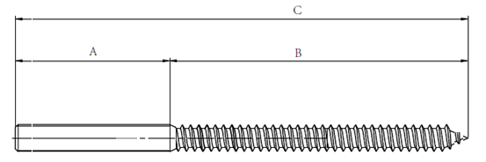

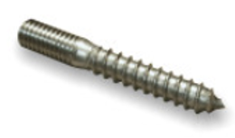

不锈钢悬挂螺丝
牙型 | A (mm) | B (mm) | C (mm) | 材料 | 数量 | 实际自攻牙长度

M8 | 15 | 25 | 40 | SS304 | 2000
M8 | 20 | 30 | 50 | SS304 | 2000
M8 | 25 | 55 | 80 | SS304 | 2000
M8 | 35 | 65 | 100 | SS304 | 2000
 |  | 0
M10 | 20 | 30 | 50 | SS304 | 2000
M10 | 25 | 55 | 80 | SS304 | 2000
M10 | 35 | 65 | 100 | SS304 | 2000
 |  | 0
M12 | 40 | 80 | 120 | SS304 | 2000
 |  | 0
1/2"-UNC (13 tpi) | 25 | 55 | 80 | SS304 | 2000
1/2"-UNC (13 tpi) | 35 | 65 | 100 | SS304 | 2000
1/2"-UNC (13 tpi) | 40 | 85 | 125 | SS304 | 2000

备注：
自攻牙请按，请尽量按客户要求做，如果长度实在找不到一样的，请按最接近的报价

